상품제안서
베온 5A 슈퍼패스트 초고속충전 LED케이블 (C타입 & 8핀 케이블택1) | 상품코드: F24447

 |  |  |  |  |  |  | 02-412-0044 | www.easy1.co.kr
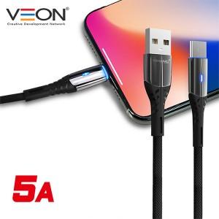

【상세/제작정보】 | *C타입 &amp; 8핀 케이블택1 색상 : 블랙

【인쇄/포장옵션】 | 레이저 / 포장지포장

【공급단가】 | 수량 | 100~ | 300~ | 500~ | 1,000~ | 3,000~
*VAT별도 | 단가 | 4,180원 | 4,030원 | 3,870원 | 3,720원 | 3,620원

【상품 URL】 | https://dev.easy1.co.kr:443/src/goods_detail.php?gdno=24447

